Sheet1
 |  |  | 实验分析报告

实验名称： | My Demo Experiment |  |  |  |  |  | 耗时：

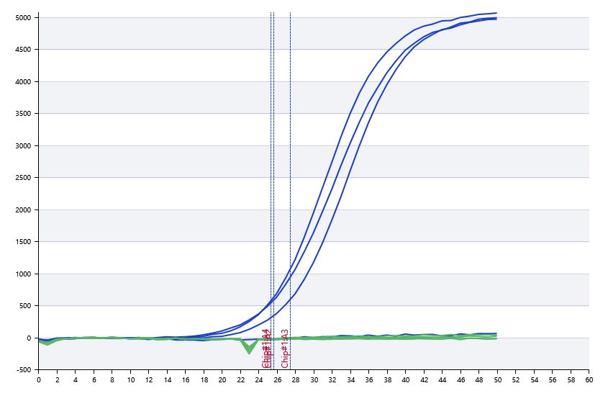

A | 1 | 2 | 3 | 4 | 5 | 6 | 7 | 8
FAM：MyChan1 | 0 | 25.619323371 | 27.472822098 | 25.367354638
HEX：MyChan2 | 0 | 0 | 0 | 0
： | 0 | 0 | 0 | 0
： | 0 | 0 | 0 | 0

B | 1 | 2 | 3 | 4 | 5 | 6 | 7 | 8
FAM：MyChan1 | 25.982461436 | 25.959310923 | 25.718982797 | 25.975818891
HEX：MyChan2 | 26.641673931 | 25.952176537 | 26.411629458 | 25.223856861
： | 0 | 0 | 0 | 0
： | 0 | 0 | 0 | 0

 |  |  |  |  |  | 日 期： | 1/18/19

 |  |  |  |  |  | 操 作 人：

